Principes
Les grand principes
Faire 3 repas par jour (4 si grosse journée) | Boire entre 1,5L et 2,5L d’eau (ou thé) par jour
Respecter l’assiette idéale pour chaque repas | Pas de sodas ou de jus de fruits
Privilégier les produits non transformés | Pas d’alcool (calories vides, pic d’insuline, …)

L’assiette idéale
Plutôt que de peser ses aliments en permanence, je vous propose de manger le contenu de l’assiette type à chaque repas.
Comme vous pouvez le constater, c’est assez simple:

30% de protéines
40% de légumes (ce qu’on a tendance à appeler les féculents n’entrent pas dans cette catégorie)
15% de glucides à Indice Glycémique Bas
15% de bonnes graisses
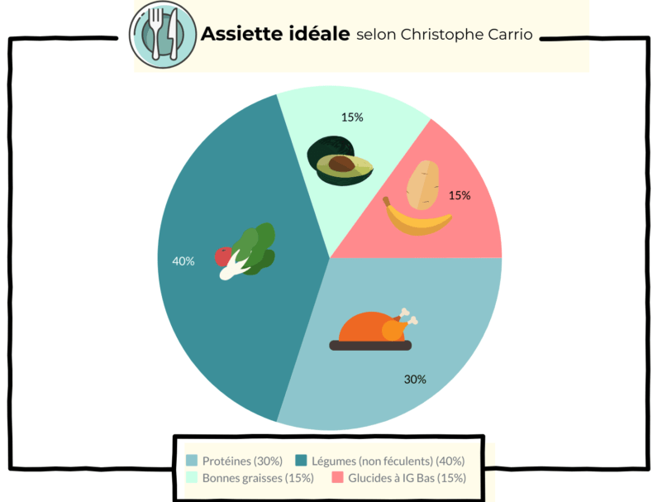

Et je range mes aliments dans quelle catégorie?
Allez, je suis plutôt sympa je vous donne quelques exemples d’aliments pour chaque catégorie

Protéines | Glucides à IG bas
Viande, | Patates douces,
Oeufs, | Pommes de terre,
Poissons, | Riz basmati,
Coquillages et crustacés, | Riz thai,
Haricots, | Lentilles,
Noix et graines, | Quinoa,
Soja, | …
Lentilles,
Quinoa,
…

Légumes | Bonnes graisses
Brocoli, | Huile d’olive,
Chou | Huile de coco,
Courgettes, | Avocat,
Salade, | Noix et graines,
Betteraves, | …
Ail,
Oignon,
Epinards,
Aubergine,
Champignons,
…

